상품제안서
스테파노캔들 미듐자 세트 | 상품코드: S37051

 |  |  |  |  |  |  | 02-713-8555 | www.synergygift.co.kr
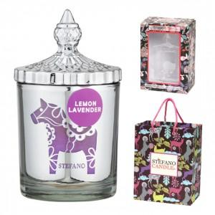

【상세/제작정보】 | 스테파노캔들 미듐자 283.5g 선물세트+쇼핑백

【인쇄/포장옵션】 | 스티커 / 포장불가능

【공급단가】 | 수량 | 30~ | 100~ | 300~ | 500~ | 1,000~
*VAT별도 | 단가 | 17,950원 | 16,510원 | 15,120원 | 14,160원 | 13,450원

【상품 URL】 | https://www.synergygift.co.kr:443/src/goods_detail.php?gdno=37051

